상품제안서
뉴에이커 듀얼 팬 무선 선풍기 탁상형 탁상용 사무실 캠핑 책상용 선풍기 | 상품코드: F32285

 |  |  |  |  |  |  | 02-412-0044 | www.easy1.co.kr
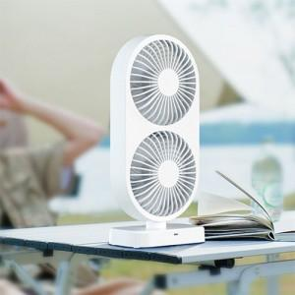

【상세/제작정보】

【인쇄/포장옵션】 | 레이저 / 포장지포장

【공급단가】 | 수량 | 20~ | 50~ | 100~ | 300~ | 500~
*VAT별도 | 단가 | 22,800원 | 22,420원 | 21,850원 | 21,460원 | 20,900원

【상품 URL】 | https://dev.easy1.co.kr:443/src/goods_detail.php?gdno=32285

